Okna
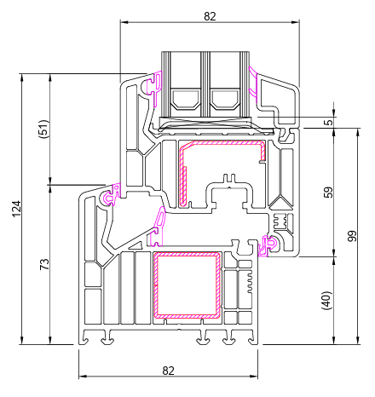
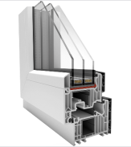
Základní specifikace oken:
Barevné provedení rámů a křídel musí odpovídat barevnosti již instalovaných výplní otvorů z předchozí etapy (10/2025). Dodavatel musí doložit, že zvolený profilový systém, stavební hloubka, barevnost a členění odpovídají okenním výplním z první etapy. Členění rámů, šířka profilů, způsob otevírání (otvíravé, sklopné, fixní) a viditelné detaily musí být vzhledově shodné s již osazenými okny v dříve realizované etapě. Před podpisem smlouvy je dodavatel povinen předložit vzorek okna nebo vzorkovník profilu a povrchové úpravy ke schválení objednateli / technickému dozoru.

 |  | PROFIL OKEN z 1. etapy (10/2025)

Profil
stavební hloubka | 82 mm
rám | s ocelovou výstuhou, profil okna bude spadat dle ČSN EN 12608 do nejvyšší třídy A
počet komor | min. 6
sklo | izolační trojsklo Ug=0,6 W.m-2.K-1, čiré, teplý meziskelní rámeček
kování | celoobvodové včetně mikroventilace a pojistky proti chybné manipulaci, krytky v barvě okenního rámu
barva křídel | oboustranně bílá
barva rámů | inter. bílá/ exter. dekor ořech
těsnění | 3 těsnění ve funkční spáře mezi rámem a křídlem
kliky | plastové v barvě okenního rámu

záruka na fyzikální vlastnosti profilů a izolačního skla | 60 měsíců
záruka na mondáž a zednické práce | 24 měsíců

zaměření a konzultace při objednání | v ceně zakázky

Rozměr | Parametr | Požadavek zadavatele | Nabídka dodavatele (žluté buňky vyplní dodavatel)
 |  |  | Splnění požadavku dodavatelem | Popis naplnění požadavku
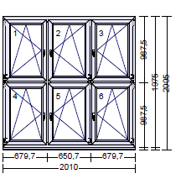 1. | PROFIL | 82 mm | ano/ne | konkrétní údaj - doplní dodavatel
 | RÁM | ocelová výstuha | ano/ne | konkrétní údaj - doplní dodavatel
 | BARVA VNĚJŠÍ RÁM | OŘECH | ano/ne | ---
 | BARVA VNITŘNÍ RÁM | BÍLÁ | ano/ne | ---
 | BARVA VNĚJŠÍ KŘÍDLA | BÍLÁ | ano/ne | ---
 | BARVA VNITŘNÍ KŘÍDLA | BÍLÁ | ano/ne | ---
 | KOVÁNÍ | 2X OTEVÍRAVĚ-SKLOPNÉ levé, 4x OTEVÍRAVĚ-SKLOPNÉ pravé | ano/ne | ---
 | VÝPLŇ | 6x izolační trojsklo Ug=0,6 W.m-2.K-1, čiré, teplý meziskelní rámeček | ano/ne | konkrétní údaj - doplní dodavatel
 | ROZMĚR | 2010 X 2005

 | POČET KUSŮ | 16
 | CENA ZA KUS
 | CENA CELKEM bez DPH | 0.00 Kč

Rozměr | Parametr | Požadavek zadavatele | Nabídka dodavatele (žluté buňky vyplní dodavatel)
 |  |  | Splnění požadavku dodavatelem | Popis naplnění požadavku
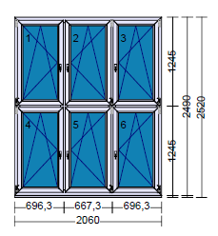 2. | PROFIL | 82 mm | ano/ne | konkrétní údaj - doplní dodavatel
 | RÁM | ocelová výstuha | ano/ne | konkrétní údaj - doplní dodavatel
 | BARVA VNĚJŠÍ RÁM | OŘECH | ano/ne | ---
 | BARVA VNITŘNÍ RÁM | BÍLÁ | ano/ne | ---
 | BARVA VNĚJŠÍ KŘÍDLA | BÍLÁ | ano/ne | ---
 | BARVA VNITŘNÍ KŘÍDLA | BÍLÁ | ano/ne | ---
 | KOVÁNÍ | 2X OTEVÍRAVĚ-SKLOPNÉ levé, 4x OTEVÍRAVĚ-SKLOPNÉ pravé | ano/ne | ---
 | VÝPLŇ | 6x izolační trojsklo Ug=0,6 W.m-2.K-1, čiré, teplý meziskelní rámeček 6x bezpečnostní sklo z interiéru (tělocvična) | ano/ne | konkrétní údaj - doplní dodavatel
 | ROZMĚR

 | POČET KUSŮ | 6
 | CENA ZA KUS
 | CENA CELKEM bez DPH | 0.00 Kč

Rozměr | Parametr | Požadavek zadavatele | Nabídka dodavatele (žluté buňky vyplní dodavatel)
 |  |  | Splnění požadavku dodavatelem | Popis naplnění požadavku
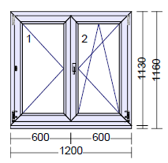 3. | PROFIL | 82 mm | ano/ne | konkrétní údaj - doplní dodavatel
 | RÁM | ocelová výstuha | ano/ne | konkrétní údaj - doplní dodavatel
 | BARVA VNĚJŠÍ RÁM | OŘECH | ano/ne | ---
 | BARVA VNITŘNÍ RÁM | BÍLÁ | ano/ne | ---
 | BARVA VNĚJŠÍ KŘÍDLA | BÍLÁ | ano/ne | ---
 | BARVA VNITŘNÍ KŘÍDLA | BÍLÁ | ano/ne | ---
 | KOVÁNÍ | 1X OTEVÍRAVĚ-SKLOPNÉ levé, 1x OTEVÍRAVĚ-SKLOPNÉ pravé | ano/ne | ---
 | VÝPLŇ | 2x izolační trojsklo Ug=0,6 W.m-2.K-1, čiré teplý meziskelní rámeček | ano/ne | konkrétní údaj - doplní dodavatel
 | ROZMĚR | 1200 x 1160

 | POČET KUSŮ | 1
 | CENA ZA KUS
 | CENA CELKEM bez DPH | 0.00 Kč

Rozměr | Parametr | Požadavek zadavatele | Nabídka dodavatele (žluté buňky vyplní dodavatel)
 |  |  | Splnění požadavku dodavatelem | Popis naplnění požadavku
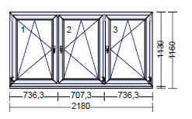 4. | PROFIL | 82 mm | ano/ne | konkrétní údaj - doplní dodavatel
 | RÁM | ocelová výstuha | ano/ne | konkrétní údaj - doplní dodavatel
 | BARVA VNĚJŠÍ RÁM | OŘECH | ano/ne | ---
 | BARVA VNITŘNÍ RÁM | BÍLÁ | ano/ne | ---
 | BARVA VNĚJŠÍ KŘÍDLA | BÍLÁ | ano/ne | ---
 | BARVA VNITŘNÍ KŘÍDLA | BÍLÁ | ano/ne | ---
 | KOVÁNÍ | 1X OTEVÍRAVĚ-SKLOPNÉ levé, 2x OTEVÍRAVĚ-SKLOPNÉ pravé | ano/ne | ---
 | VÝPLŇ | 3x izolační trojsklo Ug=0,6 W.m-2.K-1, čiré teplý meziskelní rámeček | ano/ne | konkrétní údaj - doplní dodavatel
 | ROZMĚR | 2180 x 1160

 | POČET KUSŮ | 5
 | CENA ZA KUS
 | CENA CELKEM bez DPH | 0.00 Kč

Rozměr | Parametr | Požadavek zadavatele | Nabídka dodavatele (žluté buňky vyplní dodavatel)
 |  |  | Splnění požadavku dodavatelem | Popis naplnění požadavku
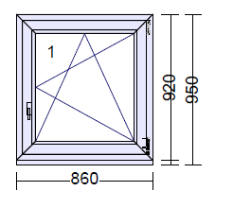 5. | PROFIL | 82 mm | ano/ne | konkrétní údaj - doplní dodavatel
 | RÁM | ocelová výstuha | ano/ne | konkrétní údaj - doplní dodavatel
 | BARVA VNĚJŠÍ RÁM | OŘECH | ano/ne | ---
 | BARVA VNITŘNÍ RÁM | BÍLÁ | ano/ne | ---
 | BARVA VNĚJŠÍ KŘÍDLA | BÍLÁ | ano/ne | ---
 | BARVA VNITŘNÍ KŘÍDLA | BÍLÁ | ano/ne | ---
 | KOVÁNÍ | 1X OTEVÍRAVĚ-SKLOPNÉ pravé | ano/ne | ---
 | VÝPLŇ | 1x izolační trojsklo Ug=0,6 W.m-2.K-1, čiré teplý meziskelní rámeček | ano/ne | konkrétní údaj - doplní dodavatel
 | ROZMĚR | 860 x 950

 | POČET KUSŮ | 2
 | CENA ZA KUS
 | CENA CELKEM bez DPH | 0.00 Kč

Rozměr | Parametr | Požadavek zadavatele | Nabídka dodavatele (žluté buňky vyplní dodavatel)
 |  |  | Splnění požadavku dodavatelem | Popis naplnění požadavku
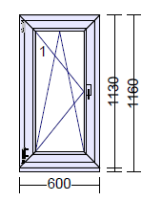 6. | PROFIL | 82 mm | ano/ne | konkrétní údaj - doplní dodavatel
 | RÁM | ocelová výstuha | ano/ne | konkrétní údaj - doplní dodavatel
 | BARVA VNĚJŠÍ RÁM | OŘECH | ano/ne | ---
 | BARVA VNITŘNÍ RÁM | BÍLÁ | ano/ne | ---
 | BARVA VNĚJŠÍ KŘÍDLA | BÍLÁ | ano/ne | ---
 | BARVA VNITŘNÍ KŘÍDLA | BÍLÁ | ano/ne | ---
 | KOVÁNÍ | 1X OTEVÍRAVĚ-SKLOPNÉ levé | ano/ne | ---
 | VÝPLŇ | 6x izolační trojsklo Ug=0,6 W.m-2.K-1, čiré teplý meziskelní rámeček | ano/ne | konkrétní údaj - doplní dodavatel
 | ROZMĚR | 600 x 1160

 | POČET KUSŮ | 6
 | CENA ZA KUS
 | CENA CELKEM bez DPH | 0.00 Kč

Rozměr | Parametr | Požadavek zadavatele | Nabídka dodavatele (žluté buňky vyplní dodavatel)
 |  |  | Splnění požadavku dodavatelem | Popis naplnění požadavku
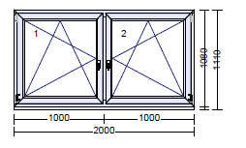 7. | PROFIL | 82 mm | ano/ne | konkrétní údaj - doplní dodavatel
 | RÁM | ocelová výstuha | ano/ne | konkrétní údaj - doplní dodavatel
 | BARVA VNĚJŠÍ RÁM | OŘECH | ano/ne | ---
 | BARVA VNITŘNÍ RÁM | BÍLÁ | ano/ne | ---
 | BARVA VNĚJŠÍ KŘÍDLA | BÍLÁ | ano/ne | ---
 | BARVA VNITŘNÍ KŘÍDLA | BÍLÁ | ano/ne | ---
 | KOVÁNÍ | 1X OTEVÍRAVĚ-SKLOPNÉ levé, 1x OTEVÍRAVĚ-SKLOPNÉ pravé | ano/ne | ---
 | VÝPLŇ | 2x izolační trojsklo Ug=0,6 W.m-2.K-1, čiré teplý meziskelní rámeček | ano/ne | konkrétní údaj - doplní dodavatel
 | ROZMĚR | 2000 x 1110

 | POČET KUSŮ | 2
 | CENA ZA KUS
 | CENA CELKEM bez DPH | 0.00 Kč

Rozměr | Parametr | Požadavek zadavatele | Nabídka dodavatele (žluté buňky vyplní dodavatel)
 |  |  | Splnění požadavku dodavatelem | Popis naplnění požadavku
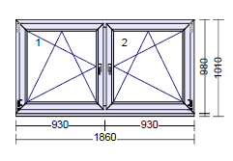 8. | PROFIL | 82 mm | ano/ne | konkrétní údaj - doplní dodavatel
 | RÁM | ocelová výstuha | ano/ne | konkrétní údaj - doplní dodavatel
 | BARVA VNĚJŠÍ RÁM | OŘECH | ano/ne | ---
 | BARVA VNITŘNÍ RÁM | BÍLÁ | ano/ne | ---
 | BARVA VNĚJŠÍ KŘÍDLA | BÍLÁ | ano/ne | ---
 | BARVA VNITŘNÍ KŘÍDLA | BÍLÁ | ano/ne | ---
 | KOVÁNÍ | 1X OTEVÍRAVĚ-SKLOPNÉ levé, 1x OTEVÍRAVĚ-SKLOPNÉ pravé | ano/ne | ---
 | VÝPLŇ | 2x izolační trojsklo Ug=0,6 W.m-2.K-1, čiré teplý meziskelní rámeček | ano/ne | konkrétní údaj - doplní dodavatel
 | ROZMĚR | 1860 x 1010

 | POČET KUSŮ | 1
 | CENA ZA KUS
 | CENA CELKEM bez DPH | 0.00 Kč

Rozměr | Parametr | Požadavek zadavatele | Nabídka dodavatele (žluté buňky vyplní dodavatel)
 |  |  | Splnění požadavku dodavatelem | Popis naplnění požadavku
9. | PROFIL | 82 mm | ano/ne | konkrétní údaj - doplní dodavatel
 | RÁM | ocelová výstuha | ano/ne | konkrétní údaj - doplní dodavatel
 | BARVA VNĚJŠÍ RÁM | OŘECH | ano/ne | ---
 | BARVA VNITŘNÍ RÁM | BÍLÁ | ano/ne | ---
 | BARVA VNĚJŠÍ KŘÍDLA | BÍLÁ | ano/ne | ---
 | BARVA VNITŘNÍ KŘÍDLA | BÍLÁ | ano/ne | ---
 | KOVÁNÍ | 1X OTEVÍRAVÉ, 1x pevné prosklení | ano/ne | ---
 | VÝPLŇ | 2x izolační trojsklo Ug=0,6 W.m-2.K-1, kůra čirá teplý meziskelní rámeček | ano/ne | konkrétní údaj - doplní dodavatel
 | ROZMĚR | 1900 x 400

 | POČET KUSŮ | 5
 | CENA ZA KUS
 | CENA CELKEM bez DPH | 0.00 Kč

Rozměr | Parametr | Požadavek zadavatele | Nabídka dodavatele (žluté buňky vyplní dodavatel)
 |  |  | Splnění požadavku dodavatelem | Popis naplnění požadavku
10. | PROFIL | 82 mm | ano/ne | konkrétní údaj - doplní dodavatel
 | RÁM | ocelová výstuha | ano/ne | konkrétní údaj - doplní dodavatel
 | BARVA VNĚJŠÍ RÁM | OŘECH | ano/ne | ---
 | BARVA VNITŘNÍ RÁM | BÍLÁ | ano/ne | ---
 | BARVA VNĚJŠÍ KŘÍDLA | BÍLÁ | ano/ne | ---
 | BARVA VNITŘNÍ KŘÍDLA | BÍLÁ | ano/ne | ---
 | KOVÁNÍ | 2X OTEVÍRAVÉ (panty dole) | ano/ne | ---
 | VÝPLŇ | 2x izolační trojsklo Ug=0,6 W.m-2.K-1, kůra čirá teplý meziskelní rámeček | ano/ne | konkrétní údaj - doplní dodavatel
 | ROZMĚR | 1900 x 500

 | POČET KUSŮ | 4
 | CENA ZA KUS
 | CENA CELKEM bez DPH | 0.00 Kč

Rozměr | Parametr | Požadavek zadavatele | Nabídka dodavatele (žluté buňky vyplní dodavatel)
 |  |  | Splnění požadavku dodavatelem | Popis naplnění požadavku
11. | PROFIL | 82 mm | ano/ne | konkrétní údaj - doplní dodavatel
 | RÁM | ocelová výstuha | ano/ne | konkrétní údaj - doplní dodavatel
 | BARVA VNĚJŠÍ RÁM | OŘECH | ano/ne | ---
 | BARVA VNITŘNÍ RÁM | BÍLÁ | ano/ne | ---
 | BARVA VNĚJŠÍ KŘÍDLA | BÍLÁ | ano/ne | ---
 | BARVA VNITŘNÍ KŘÍDLA | BÍLÁ | ano/ne | ---
 | KOVÁNÍ | 1X OTEVÍRAVÉ (panty dole), 1 x pevná výpň (ořech/bílá) s ventilátorem | ano/ne | ---
 | VÝPLŇ | 1x izolační trojsklo Ug=0,6 W.m-2.K-1, kůra čirá teplý meziskelní rámeček 1 x pevná výplň ořech/bílá s izolací a zabudovaným ventilátorem (axiální okenní ventilátor s elektricky ovládanou žaluzií, průtokem vzduchu min. 200 m3/h a hlučností max. 40 dB, napětí 230 V, krytí IPX4) | ano/ne | konkrétní údaj - doplní dodavatel
 | ROZMĚR | 1800 x 500

 | POČET KUSŮ | 4
 | CENA ZA KUS
 | CENA CELKEM bez DPH | 0.00 Kč

Rozměr | Parametr | Požadavek zadavatele | Nabídka dodavatele (žluté buňky vyplní dodavatel)
 |  |  | Splnění požadavku dodavatelem | Popis naplnění požadavku
12. | PROFIL | 82 mm | ano/ne | konkrétní údaj - doplní dodavatel
 | RÁM | ocelová výstuha | ano/ne | konkrétní údaj - doplní dodavatel
 | BARVA VNĚJŠÍ RÁM | OŘECH | ano/ne | ---
 | BARVA VNITŘNÍ RÁM | BÍLÁ | ano/ne | ---
 | BARVA VNĚJŠÍ KŘÍDLA | BÍLÁ | ano/ne | ---
 | BARVA VNITŘNÍ KŘÍDLA | BÍLÁ | ano/ne | ---
 | KOVÁNÍ | 1X OTEVÍRAVÉ (panty dole), 1 x pevná výpň (ořech/bílá) s mřížkou 300 x300 (kotelna) | ano/ne | --- | kovová mřížka - nerez???
 | VÝPLŇ | 1x izolační trojsklo Ug=0,6 W.m-2.K-1, kůra čirá teplý meziskelní rámeček 1 x pevná výpň (ořech/bílá) s mřížkou 300 x300 (kotelna) | ano/ne | konkrétní údaj - doplní dodavatel
 | ROZMĚR | 1800 x 500

 | POČET KUSŮ | 1
 | CENA ZA KUS
 | CENA CELKEM bez DPH | 0.00 Kč

Rozměr | Parametr | Požadavek zadavatele | Nabídka dodavatele (žluté buňky vyplní dodavatel)
 |  |  | Splnění požadavku dodavatelem | Popis naplnění požadavku
13. | PROFIL | 82 mm | ano/ne | konkrétní údaj - doplní dodavatel
 | RÁM | ocelová výstuha | ano/ne | konkrétní údaj - doplní dodavatel
 | BARVA VNĚJŠÍ RÁM | OŘECH | ano/ne | ---
 | BARVA VNITŘNÍ RÁM | BÍLÁ | ano/ne | ---
 | BARVA VNĚJŠÍ KŘÍDLA | BÍLÁ | ano/ne | ---
 | BARVA VNITŘNÍ KŘÍDLA | BÍLÁ | ano/ne | ---
 | KOVÁNÍ | 2X OTEVÍRAVÉ (panty dole) | ano/ne | ---
 | VÝPLŇ | 2x izolační trojsklo Ug=0,6 W.m-2.K-1, kůra čirá teplý meziskelní rámeček | ano/ne | konkrétní údaj - doplní dodavatel
 | ROZMĚR | 1800 x 500

 | POČET KUSŮ | 4
 | CENA ZA KUS
 | CENA CELKEM bez DPH | 0.00 Kč

Dveře
Základní specifikace dveří:
stavební hloubka | 76 mm
rám | 92 mm s Al prahem
sklo | izolační trojsklo Ug=0,6 W.m-2.K-1
kování | vchodové dveře
barva křídel | ořech
barva rámů | ořech

záruka na fyzikální vlastnosti profilů a izolačního skla | 60 měsíců
záruka na mondáž a zednické práce | 24 měsíců

zaměření a konzultace při objednání | v ceně zakázky

Rozměr | Parametr | Požadavek zadavatele | Nabídka dodavatele (žluté buňky vyplní dodavatel)
 |  |  | Splnění požadavku dodavatelem | Popis naplnění požadavku
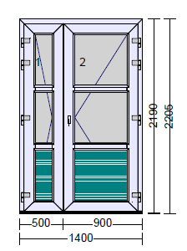 14. | PROFIL | min 76 mm | ano/ne | konkrétní údaj - doplní dodavatel
 | RÁM | min 92 mm s Al prahem | ano/ne | konkrétní údaj - doplní dodavatel
 | BARVA VNĚJŠÍ RÁM | OŘECH | ano/ne | ---
 | BARVA VNITŘNÍ RÁM | BÍLÁ | ano/ne | --- | *
 | BARVA VNĚJŠÍ KŘÍDLA | OŘECH | ano/ne | ---
 | BARVA VNITŘNÍ KŘÍDLA | BÍLÁ | ano/ne | --- | *
 | KŘÍDLO | AD DVEŘNÍ 126 mm | ano/ne | konkrétní údaj - doplní dodavatel
 | KOVÁNÍ | 1x vchodové dveře levé 1x vchodové dveře pravé | ano/ne | konkrétní údaj - doplní dodavatel
 | VÝŠKA KLIKY | 1020 | ano/ne | konkrétní údaj - doplní dodavatel
 | PŘÍČKY | 3x sloupek 84 mm 3x ořech/bílá | ano/ne | konkrétní údaj - doplní dodavatel
 | VÝPLŇ | 4x kůra čirá Ug=0,6 W.m-2.K-1 teplý meziskelní rámeček 2x plná výplň ořech/bílá s izolací | ano/ne | konkrétní údaj - doplní dodavatel
 | KOVÁNÍ | přídavný zámek stříbrná bezpečnostní klika/koule dveřní samozavírač s aretací dveřní štítek úzký bez překrytí FAB vložky shodné s dveřmi hlavního vchodu školy | ano/ne | konkrétní údaj - doplní dodavatel
 | ROZMĚR | 1400 x 2205

 | POČET KUSŮ | 1
 | CENA ZA KUS
 | CENA CELKEM bez DPH | 0.00 Kč

Okno s dveřmi
Základní specifikace stavebního dílu: | NÁHRADA STÁVAJÍCÍHO DÍLU OKNO+DVEŘE (ZKRÁCENÍ DVEŘÍ), nutná prohlídka na místě!
Profil
stavební hloubka | 76 mm
rám | s ocelovou výstuhou, profil okna bude spadat dle ČSN EN 12608 do nejvyšší třídy A
počet komor | min. 5
sklo | izolační dvojsklo Ug=0,6 W.m-2.K-1, čiré, teplý meziskelní rámeček
kování | celoobvodové včetně pojistky proti chybné manipulaci, krytky v barvě okenního rámu
barva křídel | oboustranně bílá
barva rámů | inter. bílá/ exter. dekor ořech
těsnění | 2 těsnění ve funkční spáře mezi rámem a křídlem
kliky | plastové v bílé barvě

záruka na fyzikální vlastnosti profilů a izolačního skla | 60 měsíců
záruka na mondáž a zednické práce | 24 měsíců

zaměření a konzultace při objednání | v ceně zakázky

Rozměr | Parametr | Požadavek zadavatele | Nabídka dodavatele (žluté buňky vyplní dodavatel)
 |  |  | Splnění požadavku dodavatelem | Popis naplnění požadavku
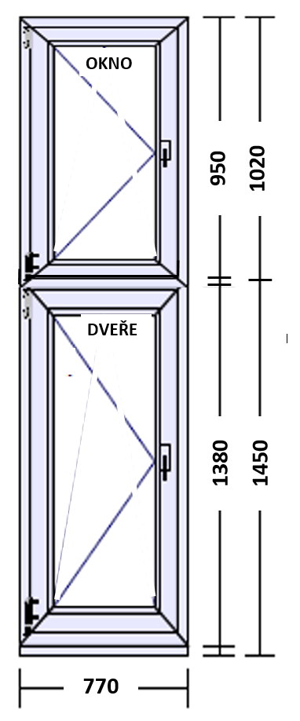 15. | PROFIL | 76 mm | ano/ne | konkrétní údaj - doplní dodavatel
 | RÁM | ocelová výstuha s Al prahem | ano/ne | konkrétní údaj - doplní dodavatel
 | BARVA VNĚJŠÍ RÁM | OŘECH | ano/ne | ---
 | BARVA VNITŘNÍ RÁM | BÍLÁ | ano/ne | ---
 | BARVA VNĚJŠÍ KŘÍDLA | BÍLÁ | ano/ne | ---
 | BARVA VNITŘNÍ KŘÍDLA | BÍLÁ | ano/ne | ---
 | KOVÁNÍ | 1X OTEVÍRAVÉ levé, 1x dveřní dveře - uzamykatelná klika | ano/ne | ---
 | VÝPLŇ | 2x izolační dvojsklo Ug=0,6 W.m-2.K-1, čiré, teplý meziskelní rámeček | ano/ne | konkrétní údaj - doplní dodavatel
 | ROZMĚR | 770 X 2470

 | POČET KUSŮ | 1
 | CENA ZA KUS
 | CENA CELKEM bez DPH | 0.00 Kč

